Sheet1
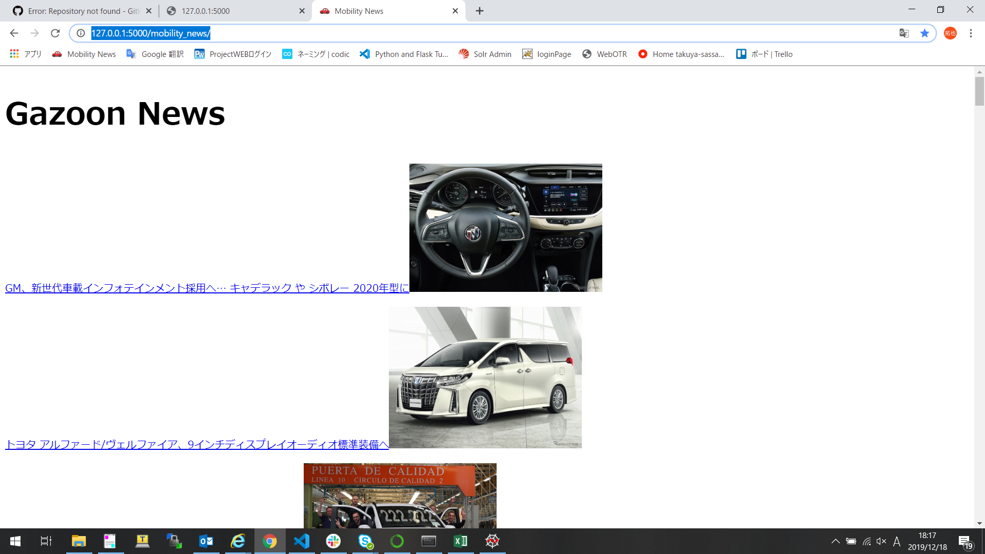
①Anacondaにプロキシを設定する。（FJ-WANだと必要だと思う）

https://qiita.com/mishan88/items/2f9e1c5e9e2572ba8a36（Anacondaにプロキシ設定をするを参考に）

ちなみに僕の.condarcファイルはこのようになっています。
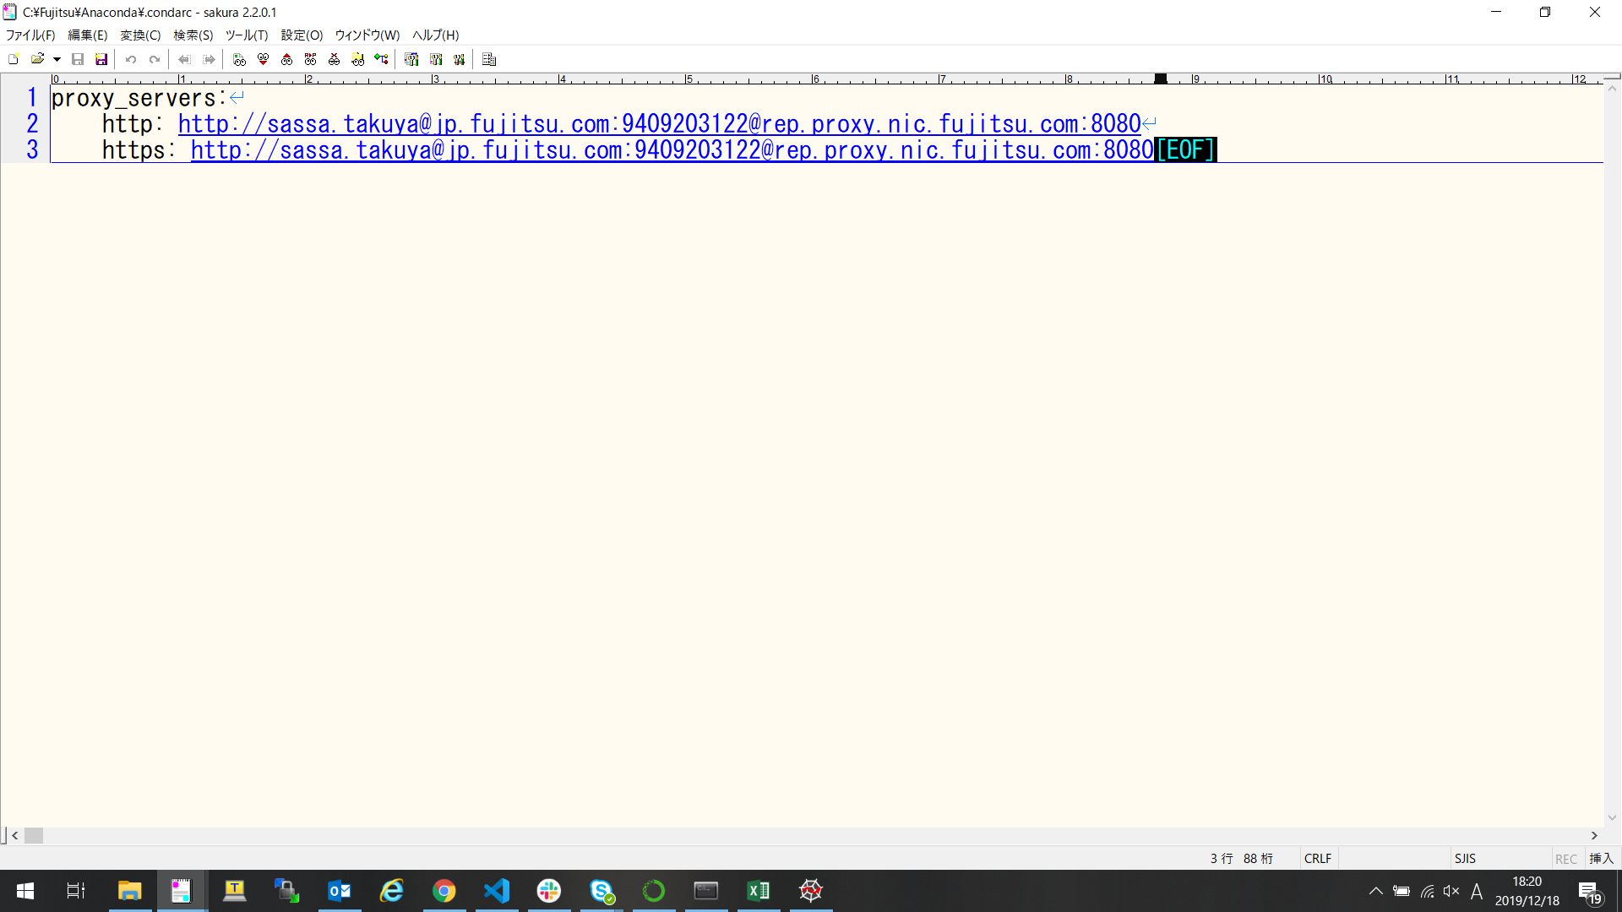

②必要なものなパッケージをインストールする（恐らく一つだけで良いが必要なものがあったら適宜インストール。）
AnacondaPromptで以下のコマンドを入力。途中でyの入力を求められる。

>conda install beautifulsoup4

Anaconda Promptの場所
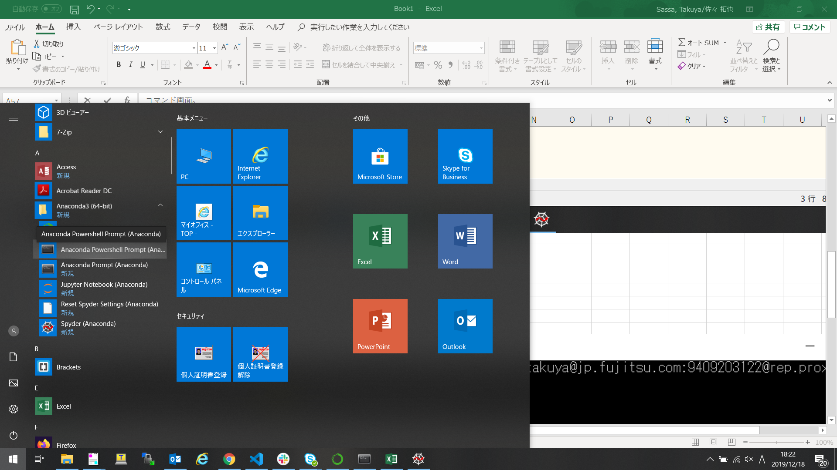

赤線を入力してください。インストールが始まると思います。

③フォルダ「MobilityNews」をspyderで開く

④app.pyを開いた状態で実行する

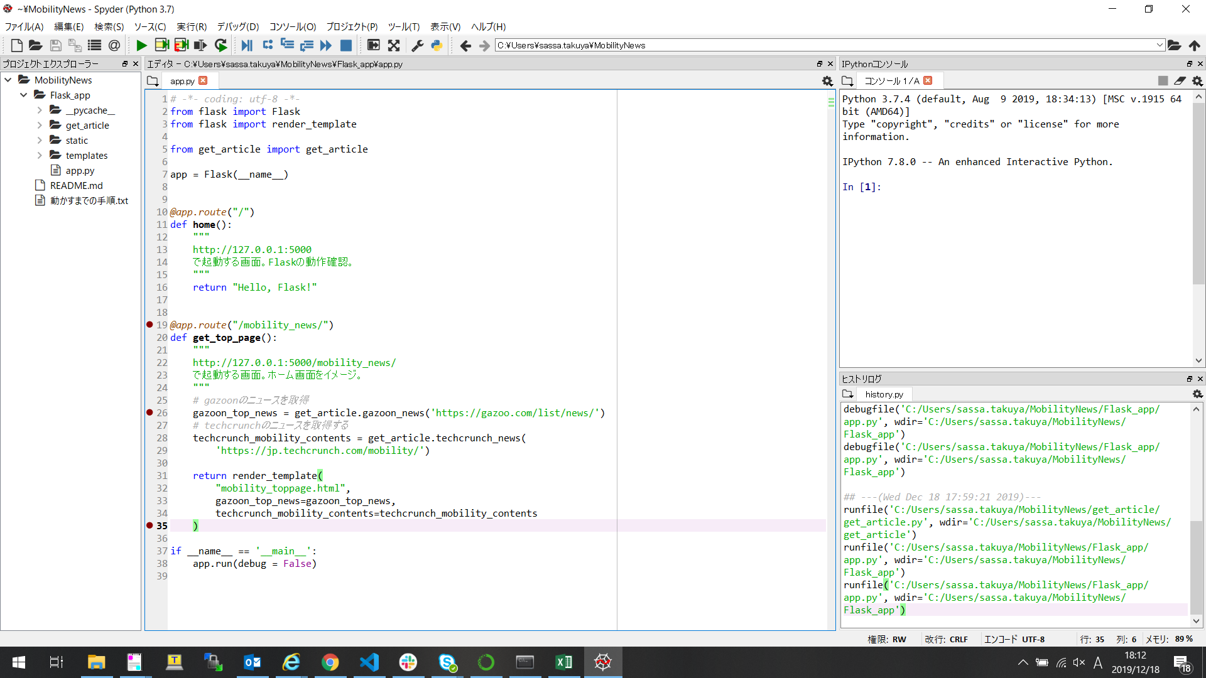

実行し終わるとコンソール次のような結果が出力すると思います。
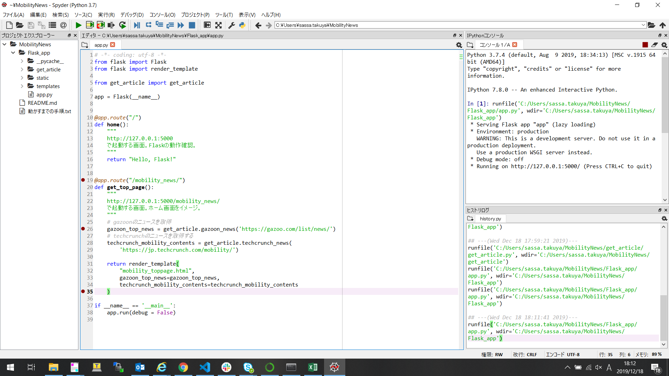

⑤ | http://127.0.0.1:5000/
 | を開くと下記のような画面が出力されると思います



⑥ | http://127.0.0.1:5000/mobility_news/
 | を開くと下記のような画面が出力されると思います。

